关系图
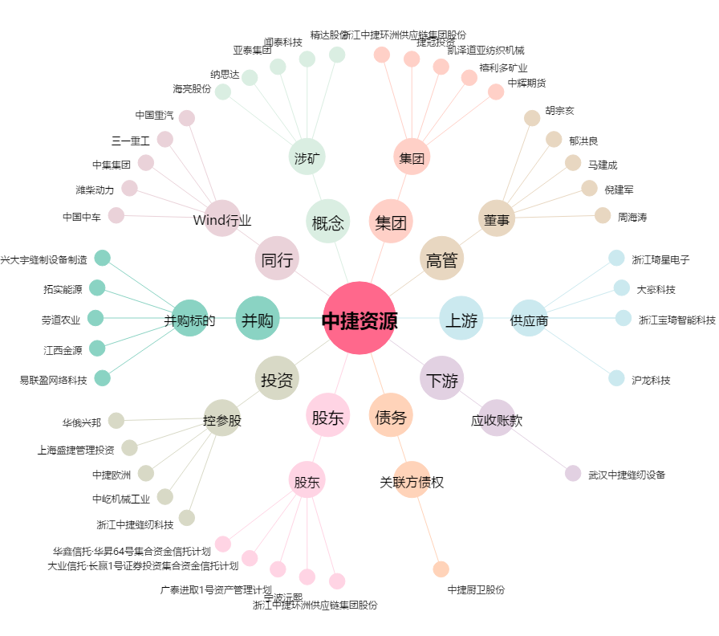
中捷资源[002021.SZ] - 关系概览图

